Utgiftsrapport
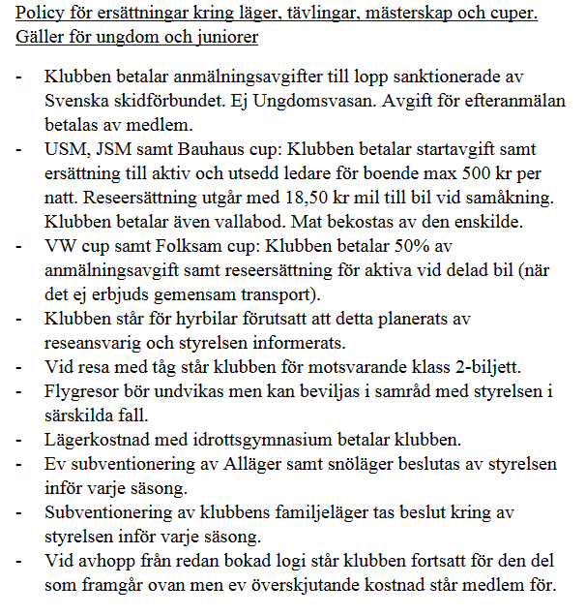
IFK Hedemora Skidor Utgiftsrapport

Syfte |  |  |  | Kontoinnehavare
Namn |  |  |  | Clearing och kontonummer

Datum | Beskrivning | Boende | Transport | Drivmedel | Hyra | Övrigt | Summa
 |  |  |  |  |  |  | 0.00 kr
 |  |  |  |  |  |  | 0.00 kr
 |  |  |  |  |  |  | 0.00 kr
 |  |  |  |  |  |  | 0.00 kr
 |  |  |  |  |  |  | 0.00 kr
 |  |  |  |  |  |  | 0.00 kr
 |  |  |  |  |  |  | 0.00 kr
Summa |  |  | 0.00 kr | 0.00 kr | 0.00 kr | 0.00 kr | 0.00 kr
Delsumma |  |  |  |  |  |  | 0.00 kr
Kontantförskott
Summa |  |  |  |  |  |  | 0.00 kr
GODKÄNT: |  |  |  | ANTECKNINGAR:

 | Rapporten Mailas till: info@hedemoraskidor.com

